Solicitud gráfica
 | Asignatura: | Matemáticas |  |  | Fecha:
 | Grado: | 5
 | Título del tema: | Conjuntos |  |  | ¿Cuaderno de estudio o recurso? | Recurso
 | Editor: | Luisa Fernanda Nivia Romero |  |  | Motor del recurso | F7

 | Código guión o recurso: | MA_05_01_CO_REC90 | ← Para determinar este código, visite la hoja de Ayuda
 |  |  |  |  | ESPECIFICACIÓN DE ARCHIVOS A ENTREGAR
Núm. | Archivo Shutterstock o ruta en web | Imagen para: | Tipo | Formato | Nombre imagen SMALL | Tamaño imagen SMALL | Nombre imagen ZOOM | Tamaño imagen ZOOM | Descripción | Observaciones
IMG01 | Ilustración. Modificado de fotografía de shutterstock 145078720. Lo que se sugiere está en la columna de Observaciones. | Recurso F7 | Ilustración | Horizontal | MA_05_01_CO_REC90_IMG01.jpg | 800 x 460 px |  |  | Imagen modificada de Shutterstock 145078720. Encerrar como se sugiere. | 
IMG02 | Lo que se sugiere está en la columna de Observaciones. | Recurso F7 | Ilustración | Horizontal | MA_05_01_CO_REC90_IMG02.jpg | 800 x 460 px |  |  | Circunferencia con el número cero en en centro: Escribir el 0 en rectas y la letra C en cursiva. | 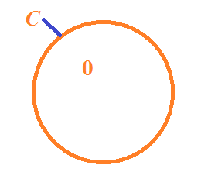
IMG03 | Lo que se sugiere está en la columna de Observaciones. | Recurso F7 | Ilustración | Horizontal | MA_05_01_CO_REC90_IMG03.jpg | 800 x 460 px |  |  | Línea cerrada con la forma que se sugiere. Escribir la letra V en cursiva. | 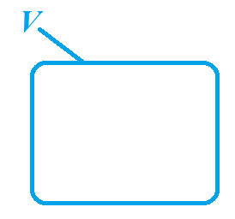
IMG04 | Ilustración. Modificado de fotografía de shutterstock 98952584. Lo que se sugiere está en la columna de Observaciones. | Recurso F7 | Ilustración | Horizontal | MA_05_01_CO_REC90_IMG04.jpg | 800 x 460 px |  |  | Imagen modificada de Shutterstock 98952584. Encerrar como se sugiere. | 
IMG05 | Ilustración. Modificado de fotografía de shutterstock 194306195. Lo que se sugiere está en la columna de Observaciones. | Recurso F7 | Ilustración | Horizontal | MA_05_01_CO_REC90_IMG05.jpg | 800 x 460 px |  |  | Imagen modificada de Shutterstock 194306195. Encerrar como se sugiere. | 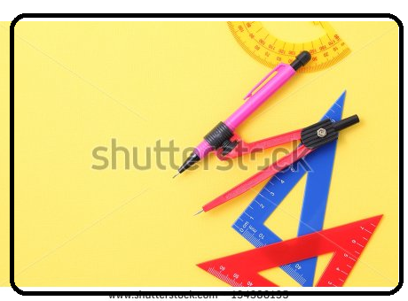
IMG06 | Ilustración. Modificado de fotografía de shutterstock 145681424. Lo que se sugiere está en la columna de Observaciones. | Recurso F7 | Ilustración | Horizontal | MA_05_01_CO_REC90_IMG06.jpg | 800 x 460 px |  |  | Imagen modificada de Shutterstock 145681424. Encerrar como se sugiere. | 

